TC_31
TC_31 — ValidateFileName: chặn path traversal
Mục tiêu: Xác nhận Server từ chối các FileName chứa path traversal như ../../etc/passwd và a/b.txt.

Ảnh 1 — Console Test Client (2 case: tc31a, tc31b):
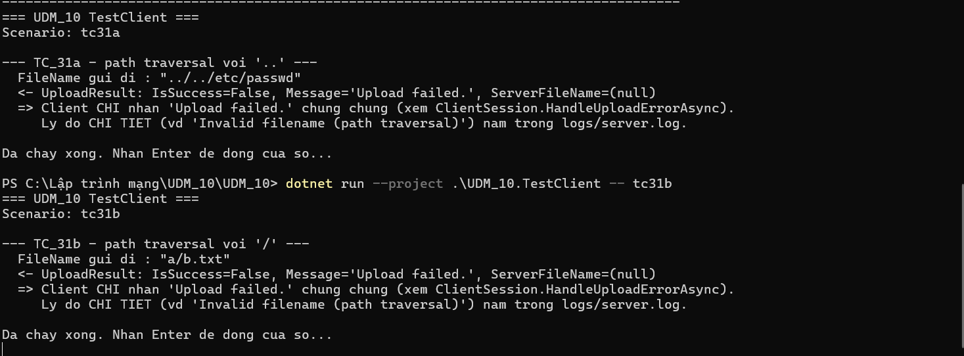

Ảnh 2 — Server log (Server log ghi nhận lỗi path traversal của tc31a và tc31b):
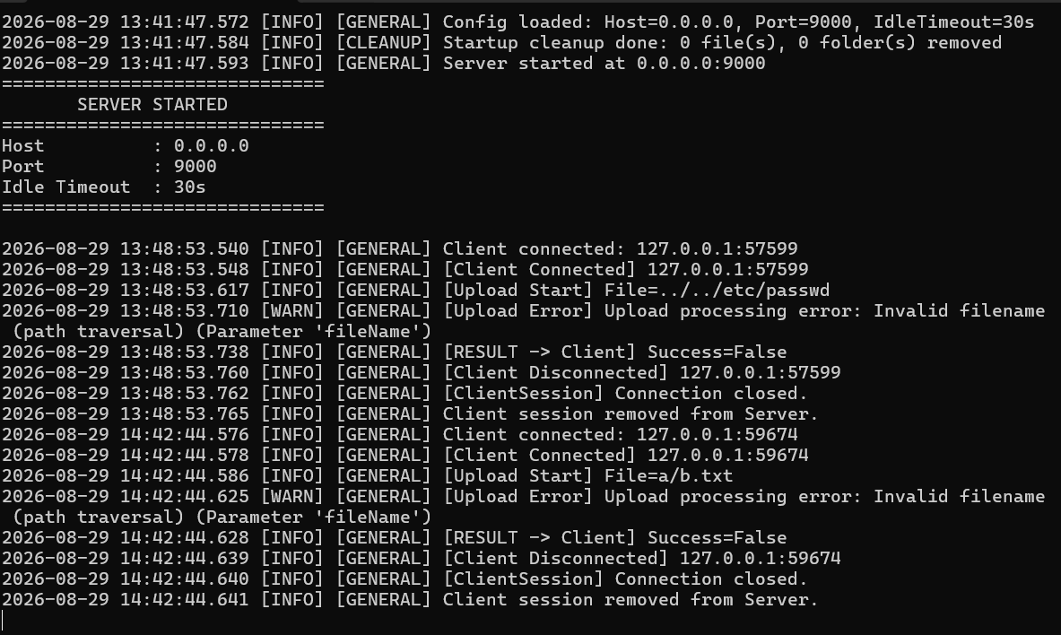

Ảnh 3 — Thư mục uploads/ (This folder is empty):
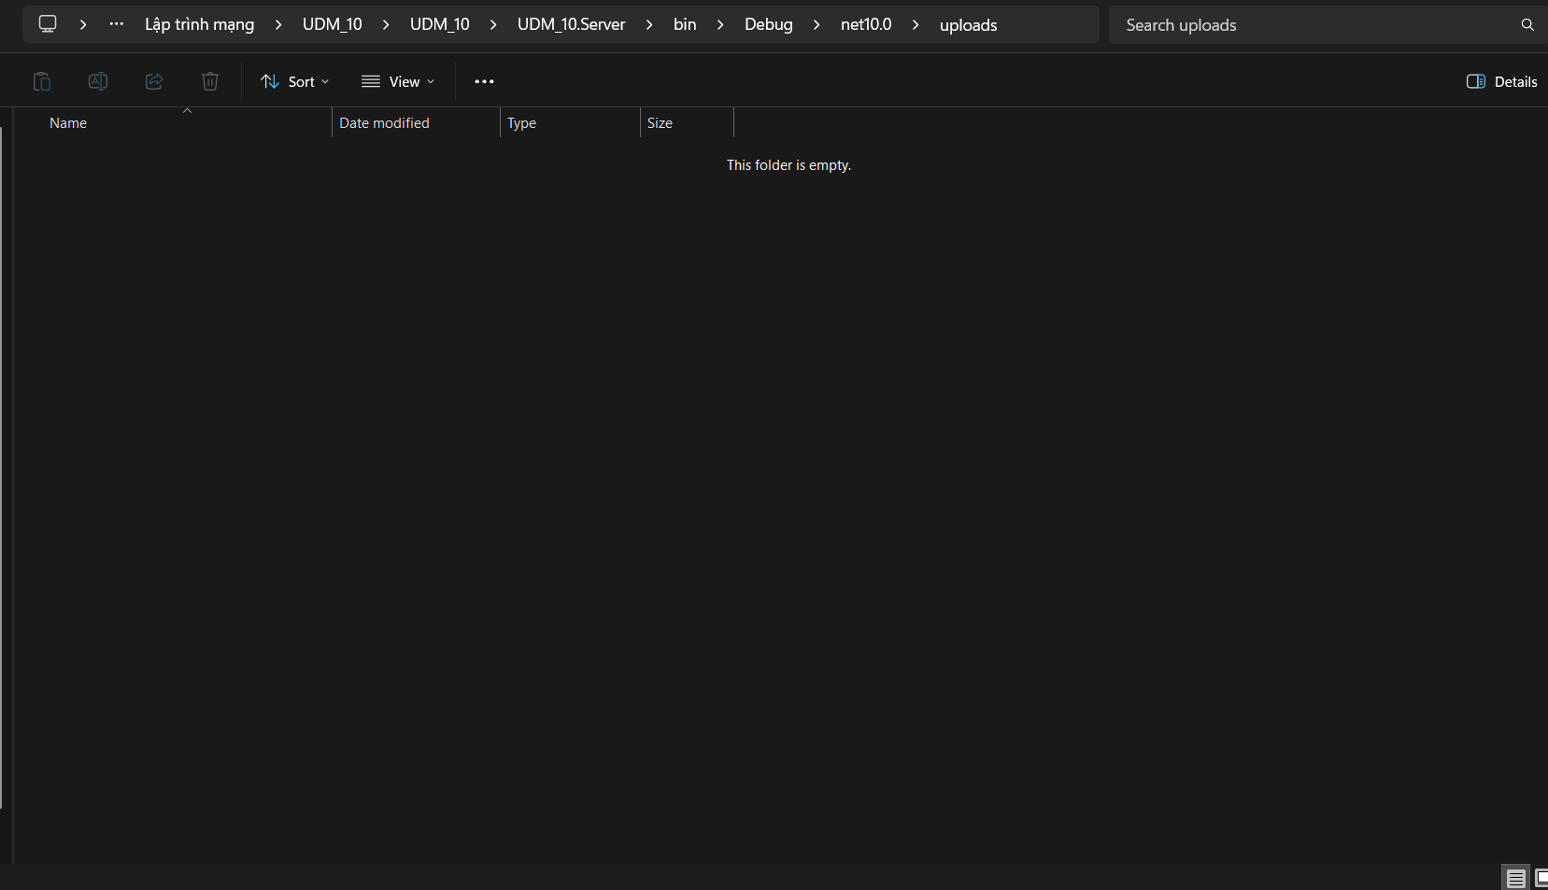

Kết quả thực tế: tc31a (../../etc/passwd): PASS – Server từ chối với "Invalid filename (path traversal)", Client nhận "Upload failed."; không tạo file/.part. tc31b (a/b.txt): PASS – Server từ chối với "Invalid filename (path traversal)", Client nhận "Upload failed."; không tạo file/.part.
Kết luận: PASS

TC_32
TC_32 — ValidateFileName: chặn tên Windows dành riêng
Mục tiêu: Xác nhận Server từ chối CON, CON.txt và PRN.pdf, kể cả khi có phần mở rộng.

Ảnh 1 — Console Test Client (3 case: tc32a=CON, tc32b=CON.txt, tc32c=PRN.pdf):
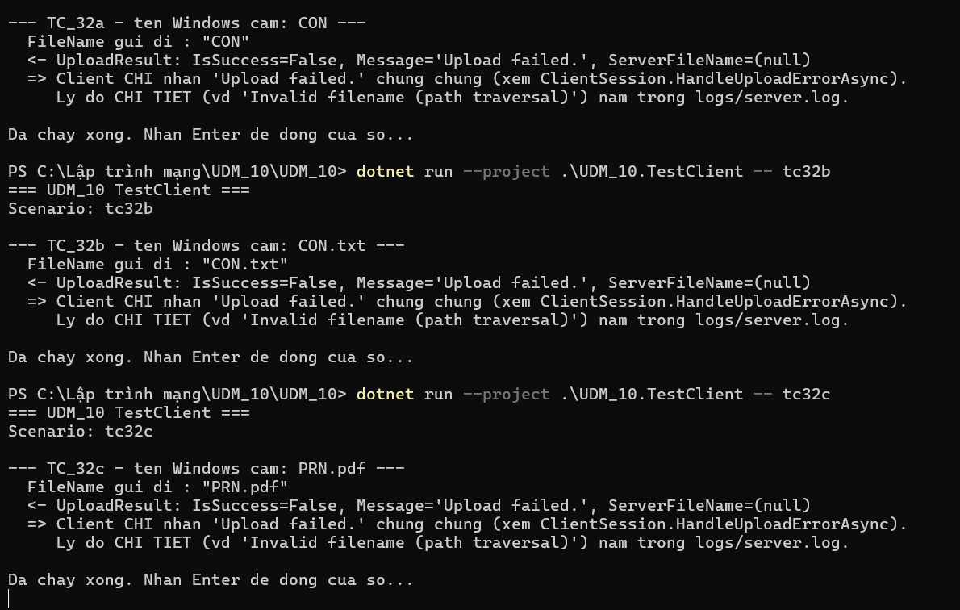

Ảnh 2 — Server log (Server log ghi nhận lỗi Reserved filename của cả 3 case):
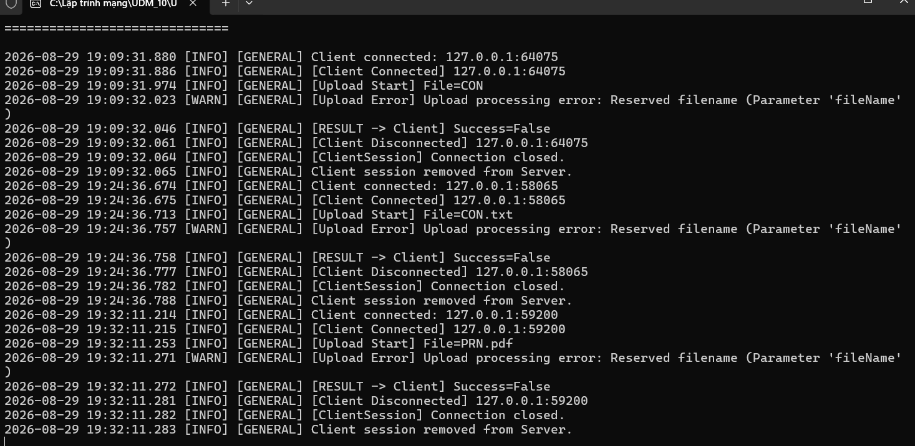

Ảnh 3 — Thư mục uploads/ (This folder is empty):
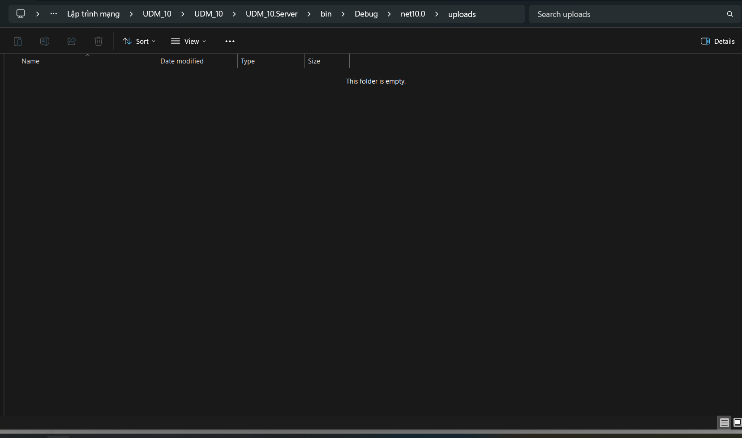

Kết quả thực tế: tc32a (CON): PASS – Server từ chối với "Reserved filename", Client nhận "Upload failed."; không tạo file/.part. tc32b (CON.txt): PASS – Server từ chối với "Reserved filename", Client nhận "Upload failed."; không tạo file/.part. tc32c (PRN.pdf): PASS – Server từ chối với "Reserved filename", Client nhận "Upload failed."; không tạo file/.part.
Kết luận: PASS

TC_33
TC_33 — ValidateFileName: chặn tên kết thúc bằng "." hoặc khoảng trắng
Mục tiêu: Xác nhận Server từ chối tên file kết thúc bằng dấu chấm hoặc khoảng trắng.
Lưu ý: tc33b đã được viết sẵn trong TestClient nên khoảng trắng cuối không bị terminal làm mất.

Ảnh 1 — Console Test Client (tc33a="abc.", tc33b="abc "):
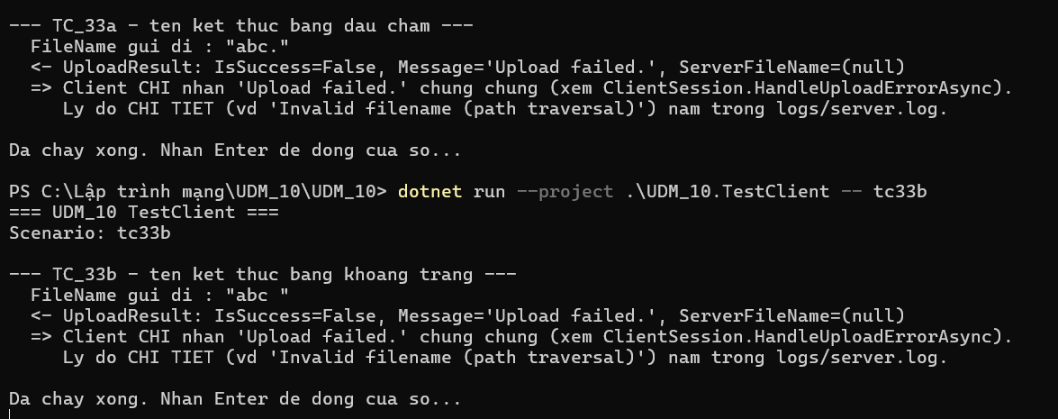

Ảnh 2 — Server log (2 dòng log Filename cannot end with dot or space):

Ảnh 3 — Thư mục uploads/ (This folder is empty):
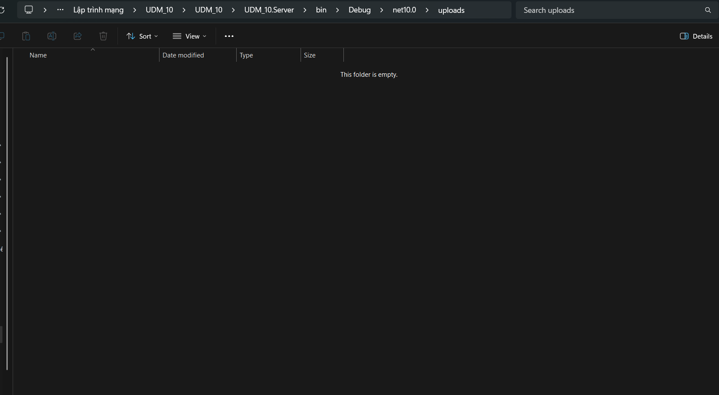

Kết quả thực tế: tc33a (abc.): PASS – Server từ chối với "Filename cannot end with dot or space", Client nhận "Upload failed."; không tạo file/.part. tc33b (abc ): PASS – Server từ chối với "Filename cannot end with dot or space", Client nhận "Upload failed."; không tạo file/.part.
Kết luận: PASS

TC_34
TC_34 — ValidateFileSize: chặn FileSize = 0 và vượt giới hạn
Mục tiêu: Kiểm tra boundary với MaxFileSizeMb=150 = 157,286,400 byte.

Ảnh 1 — Console Test Client (tc34a=FileSize 0, tc34b=FileSize 157286401):
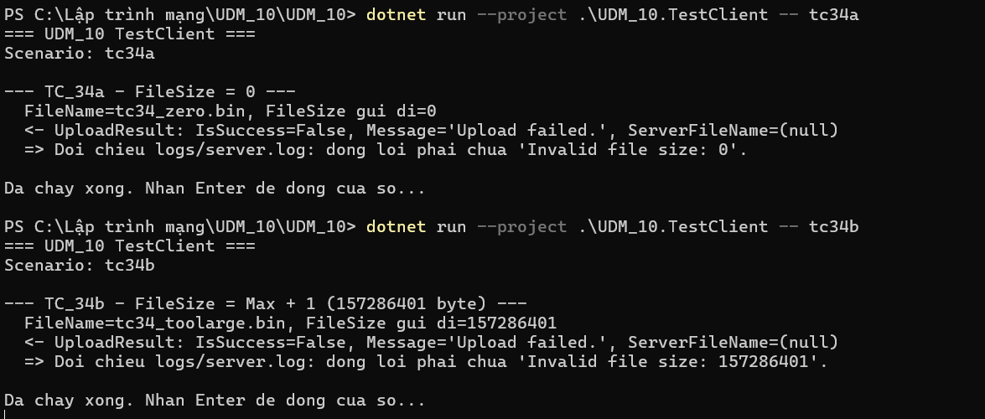

Ảnh 2 — Server log (Invalid file size: 0 và Invalid file size: 157286401):

Ảnh 3 — Thư mục uploads/ (This folder is empty):
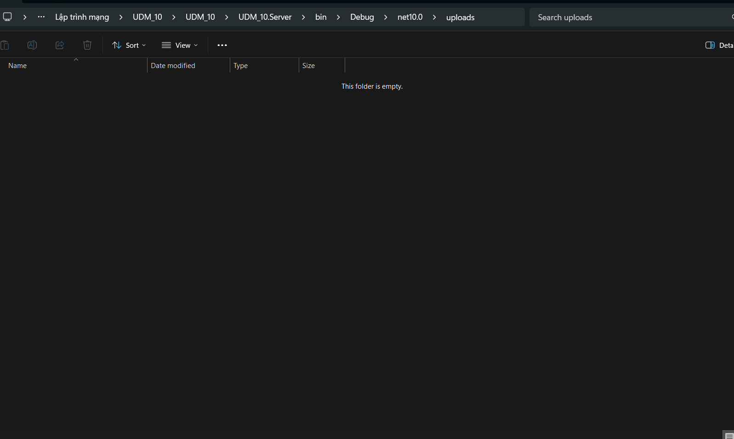

Kết quả thực tế: tc34a (FileSize=0): PASS – Server từ chối với "Invalid file size: 0 (max 157286400 bytes)", Client nhận "Upload failed."; không tạo file/.part. tc34b (FileSize=157286401): PASS – Server từ chối với "Invalid file size: 157286401 (max 157286400 bytes)", Client nhận "Upload failed."; không tạo file/.part.
Kết luận: PASS

TC_35
TC_35 — ValidateChunkLength: kiểm tra đúng biên 64KB và vượt 1 byte
Mục tiêu: Xác nhận chunk 65,536 byte được chấp nhận và chunk 65,537 byte bị từ chối.

Ảnh 1 — Console Test Client (tc35a=65536 byte PASS, tc35b=65537 byte bị từ chối):
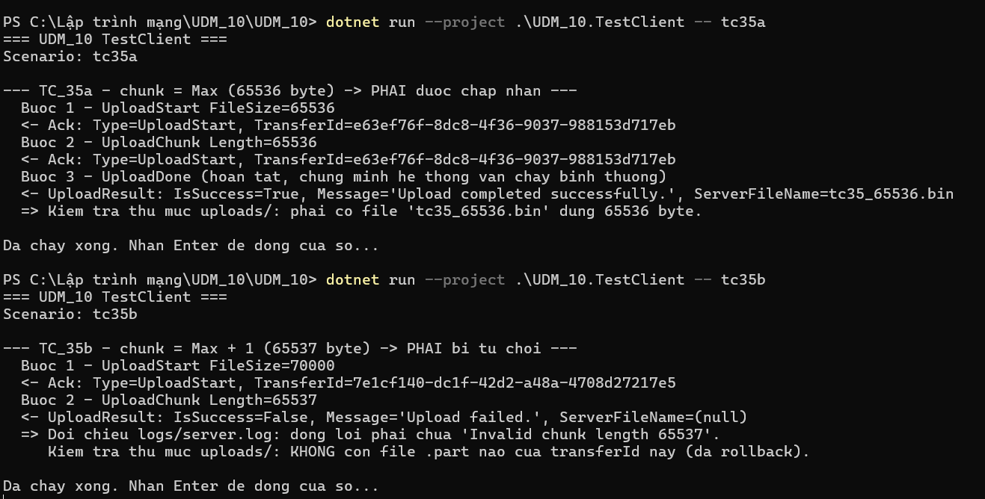

Ảnh 2 — Server log (UploadComplete tc35a; Invalid chunk length 65537 + rollback tc35b):

Ảnh 3 — Thư mục uploads/ (tc35_65536.bin, 64 KB; không còn .part của tc35b):
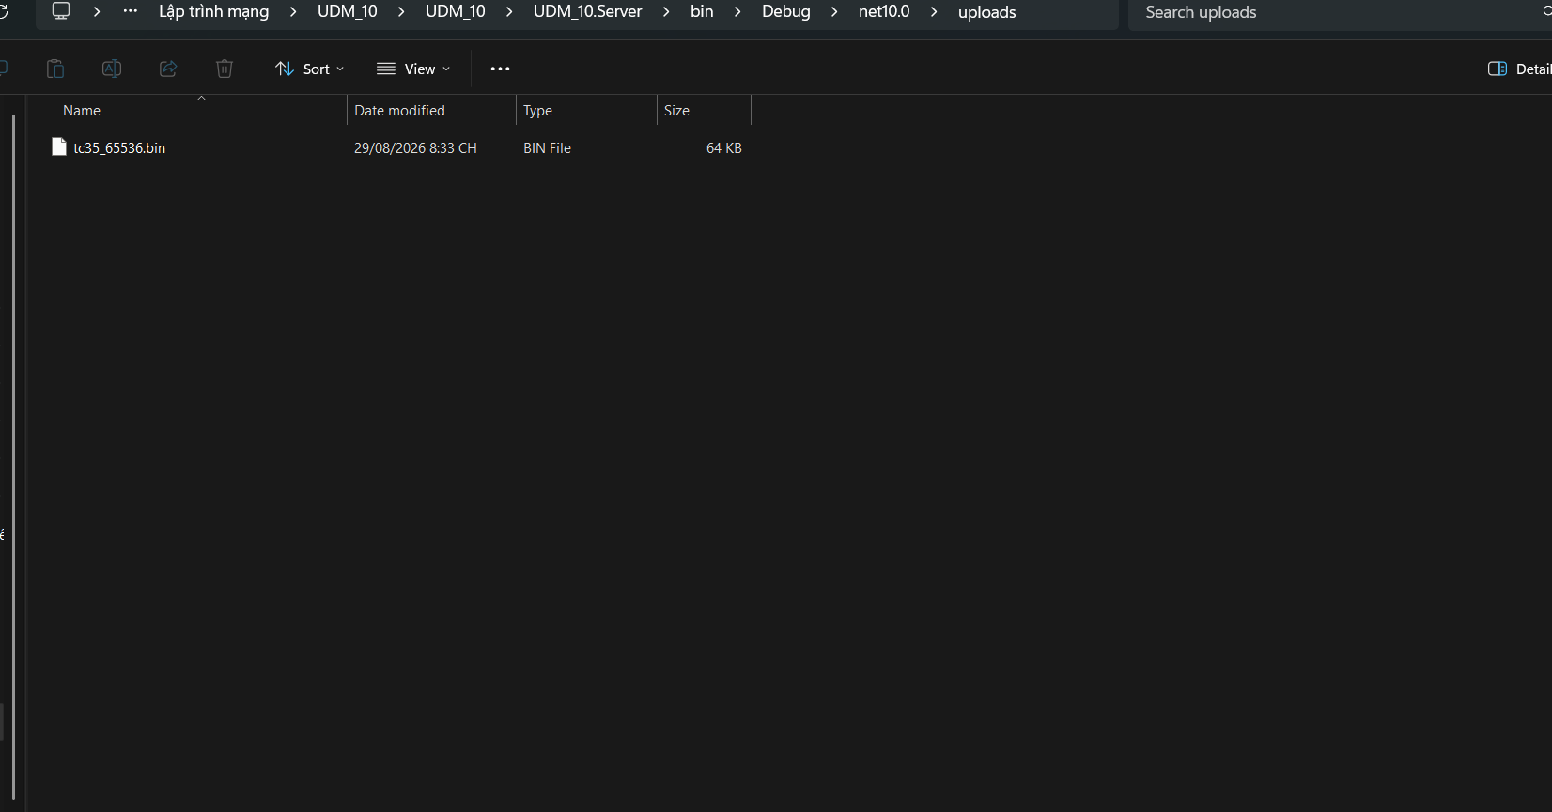

Kết quả thực tế: tc35a (65536 bytes): PASS – Chunk đúng giới hạn được chấp nhận, upload hoàn tất và tạo tc35_65536.bin đúng 65,536 bytes. tc35b (65537 bytes): PASS – Server từ chối "Invalid chunk length 65537", rollback thành công, không còn .part của test.
Kết luận: PASS

TC_36
TC_36 — ResolveFinalPath: Reject / Overwrite / Rename
Mục tiêu: Xác nhận Server áp dụng đúng chính sách trùng tên qua GUI Client thật.
Lưu ý: Server chỉ đọc appsettings.json khi khởi động, nên đổi Policy bắt buộc phải Restart.

── Policy: REJECT ──
Ảnh 1 — appsettings.json (DuplicatePolicy: "Reject"):
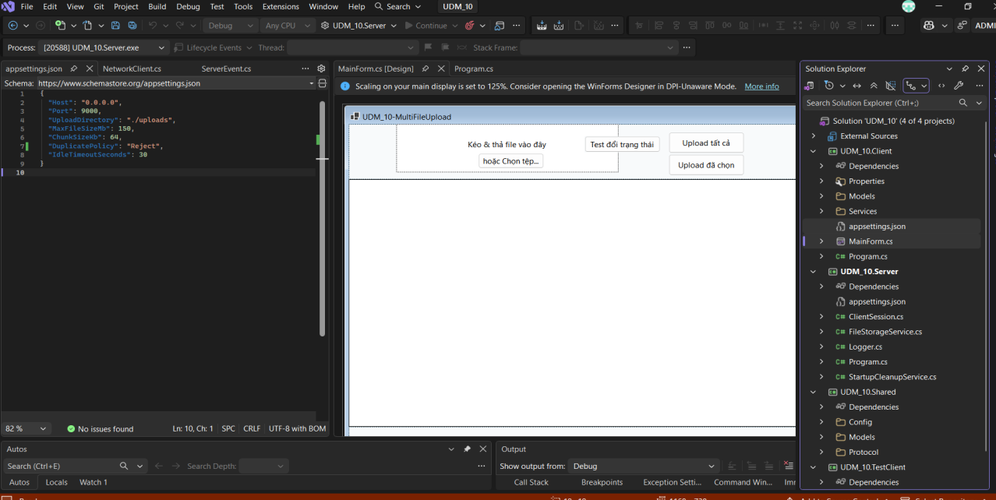

Ảnh 2 — Server log (I/O error: File already exists: TC36_Reject.txt):

Ảnh 3 — GUI MultiFileUpload (trạng thái "Lỗi"):
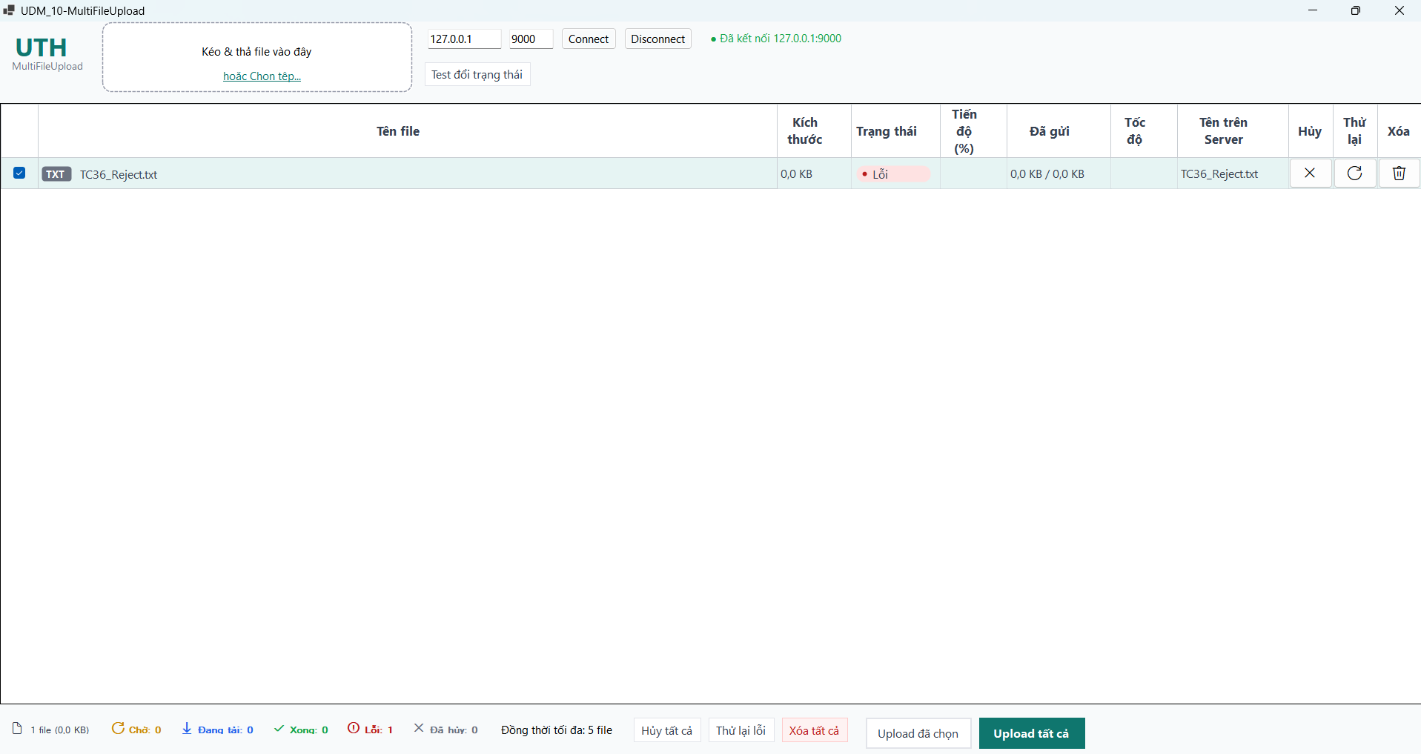

── Policy: OVERWRITE ──
Ảnh 4 — appsettings.json (DuplicatePolicy: "Overwrite"):
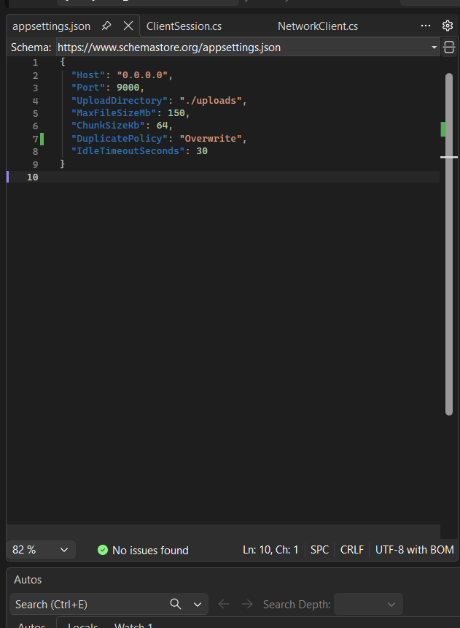

Ảnh 5 — Server log (Upload finish, fileName=TC36_Reject.txt (giữ nguyên tên), Success=True):
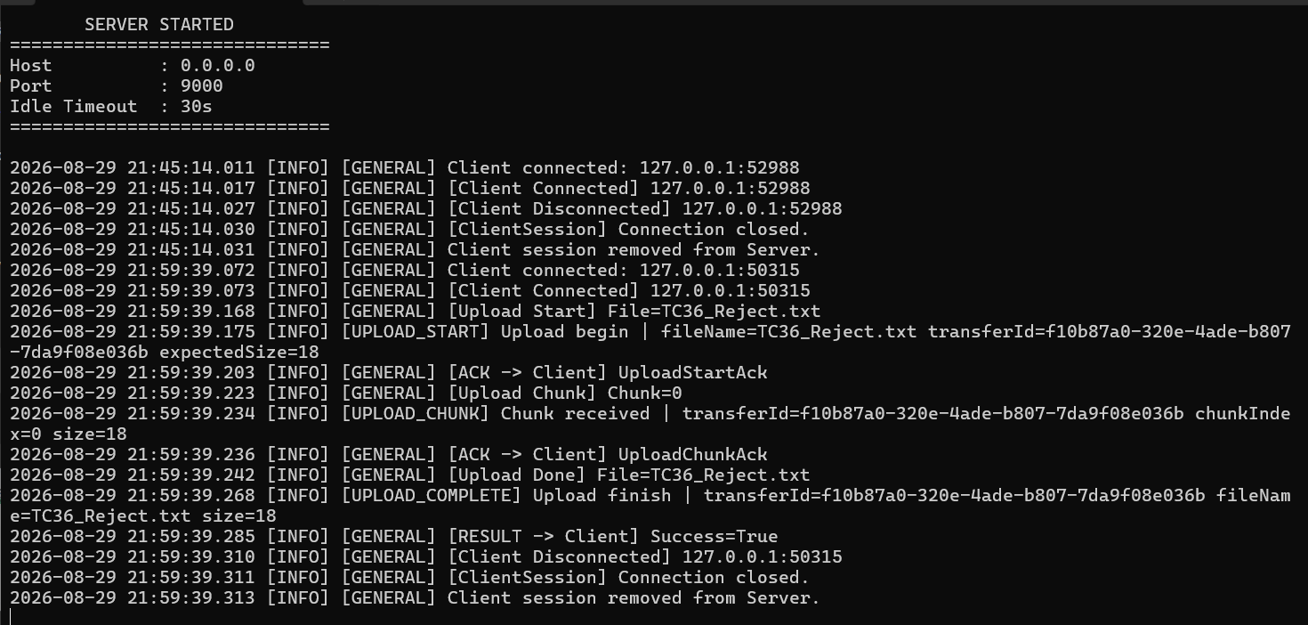

Ảnh 6 — Nội dung file sau upload (mở TC36_Reject.txt: "TC36_OVERWRITE_NEW" — xác nhận đã ghi đè):
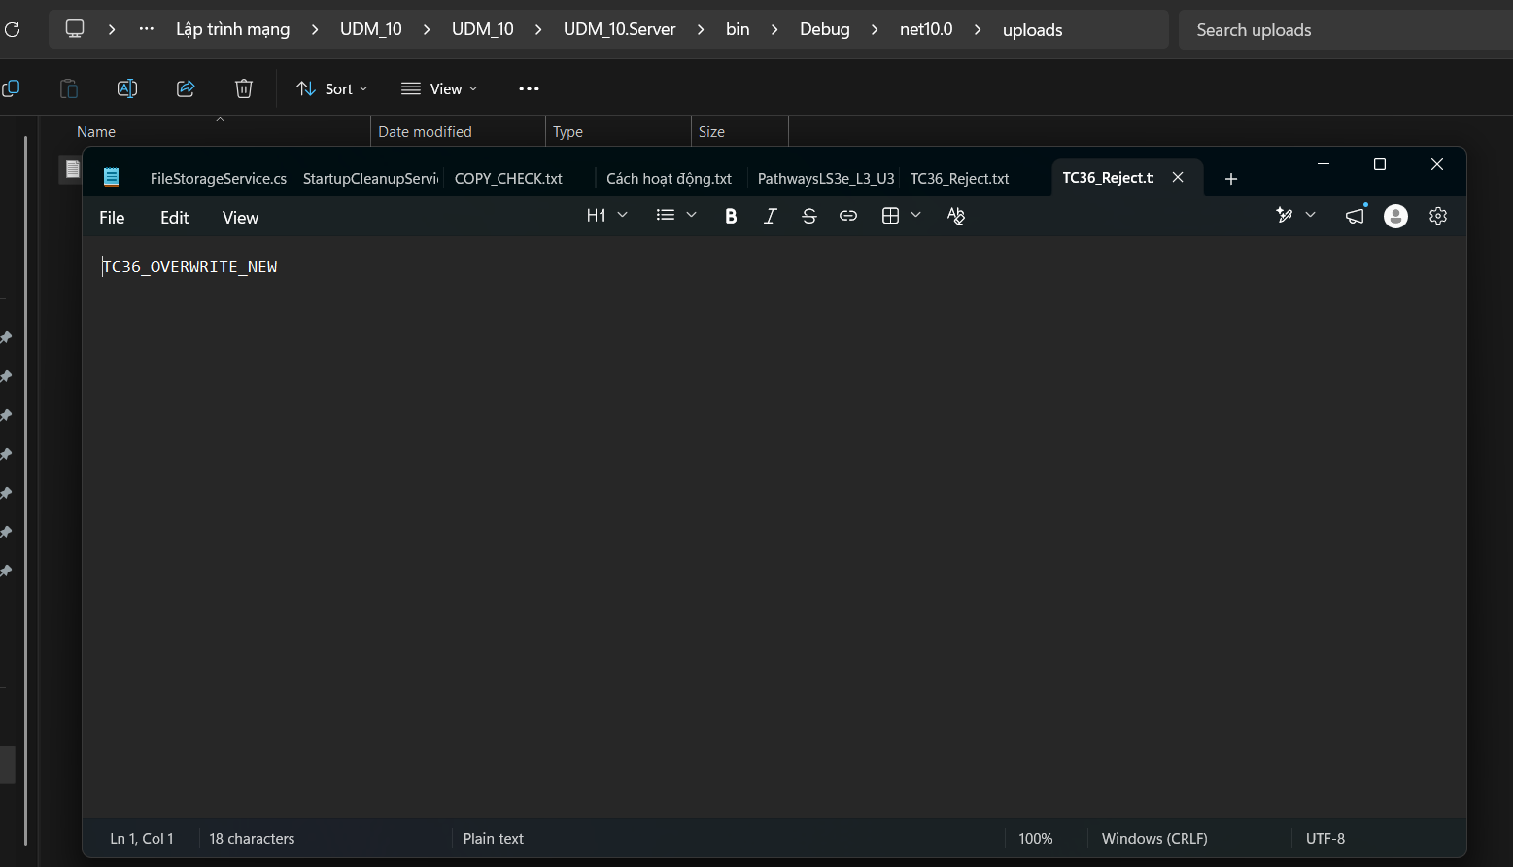

── Policy: RENAME ──
Ảnh 7 — appsettings.json (DuplicatePolicy: "Rename"):
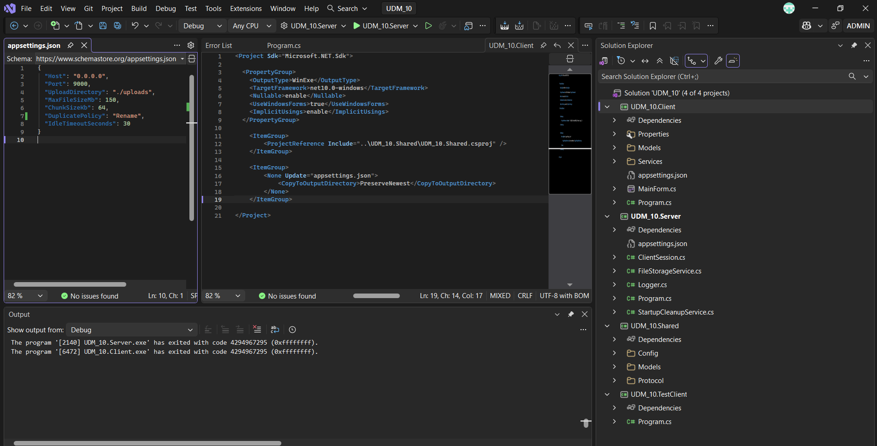

Ảnh 8 — Server log (Upload finish, fileName=TC36_Reject(1).txt (tự động đổi tên), Success=True):
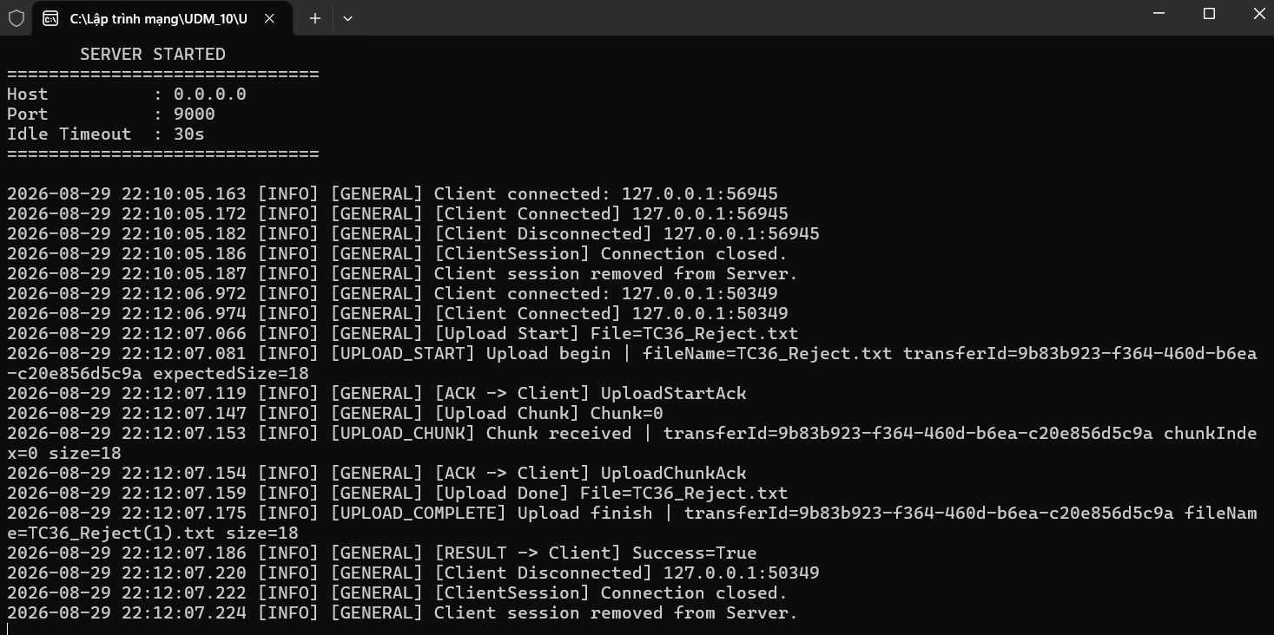

Ảnh 9 — Thư mục uploads/ (có cả TC36_Reject.txt gốc và TC36_Reject(1).txt mới):
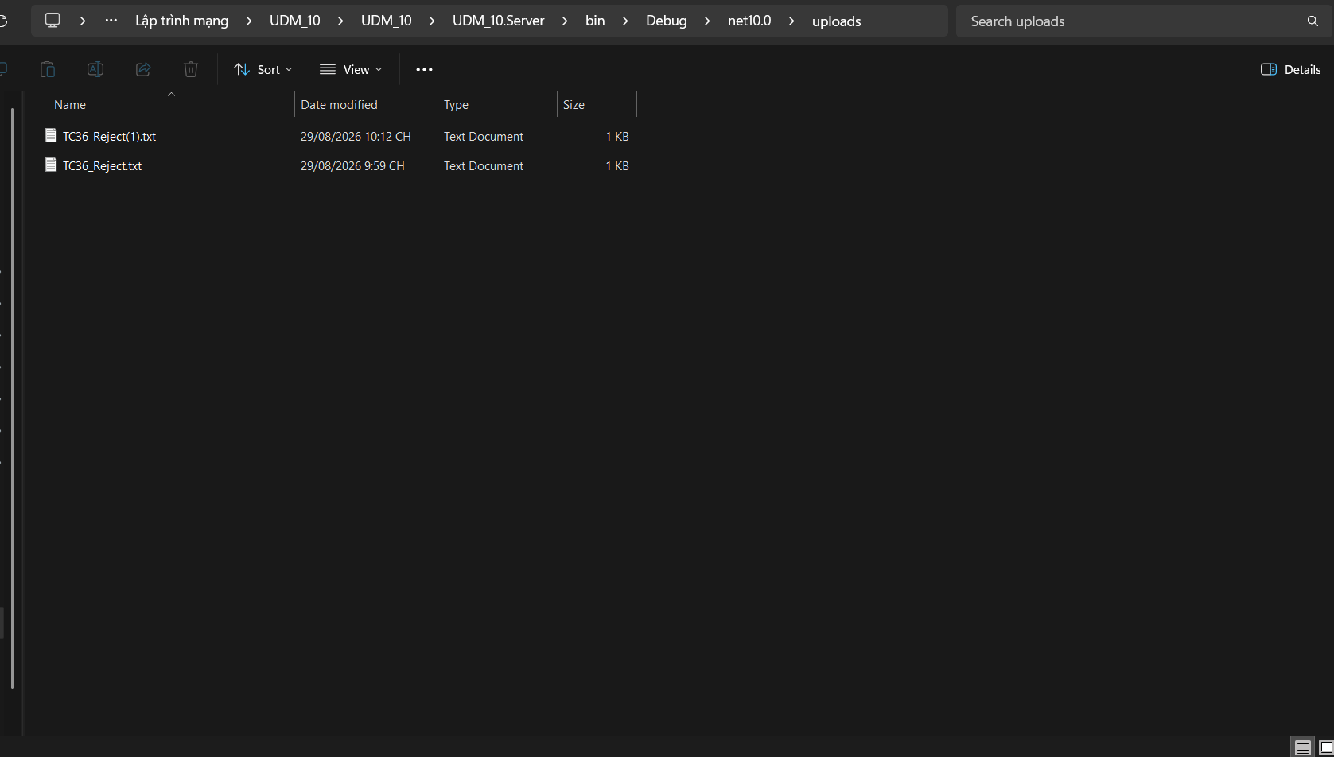

Kết quả thực tế: Reject: PASS – Khi DuplicatePolicy=Reject, Server từ chối upload file trùng tên với lỗi "I/O error during upload: File already exists: TC36_Reject.txt"; GUI hiển thị trạng thái "Lỗi"; uploads/ không phát sinh file mới. Overwrite: PASS – Khi DuplicatePolicy=Overwrite, Server chấp nhận upload, giữ nguyên tên file (TC36_Reject.txt) và ghi đè nội dung cũ; GUI hiển thị "Hoàn thành" 100%, Tên trên Server=TC36_Reject.txt; nội dung file sau upload xác nhận là "TC36_OVERWRITE_NEW". Rename: PASS – Khi DuplicatePolicy=Rename, Server tự động đổi tên file mới thành TC36_Reject(1).txt, không ghi đè file gốc; GUI hiển thị "Hoàn thành" 100%, Tên trên Server=TC36_Reject(1).txt; uploads/ có cả file gốc và file mới.
Kết luận: PASS

TC_37
TC_37 — Hai upload cùng tên gần như đồng thời
Mục tiêu: Kiểm tra 2 kết nối TCP độc lập cùng gửi UploadStart với cùng FileName và cả 2 upload đều thành công; một file giữ tên same.txt, một file được đổi tên same(1).txt.

Ảnh 1 — Console Test Client (tc37: 2 upload, cả 2 IsSuccess=True, ServerFileName=same.txt / same(1).txt):

Ảnh 2 — Server log (2 kết nối TCP độc lập, Upload finish fileName=same.txt và same(1).txt, cả 2 Success=True):
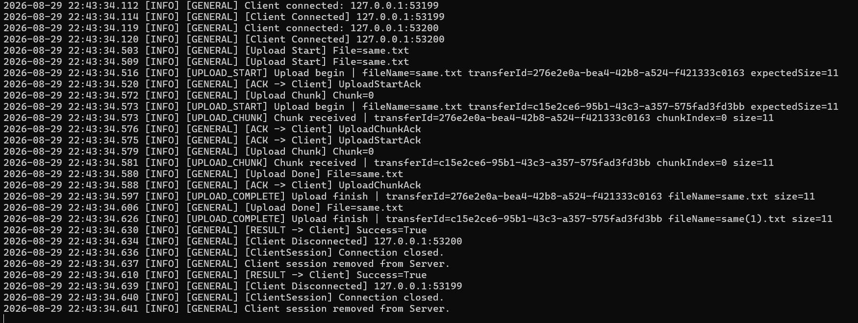

Ảnh 3 — Thư mục uploads/ (có cả same.txt và same(1).txt):
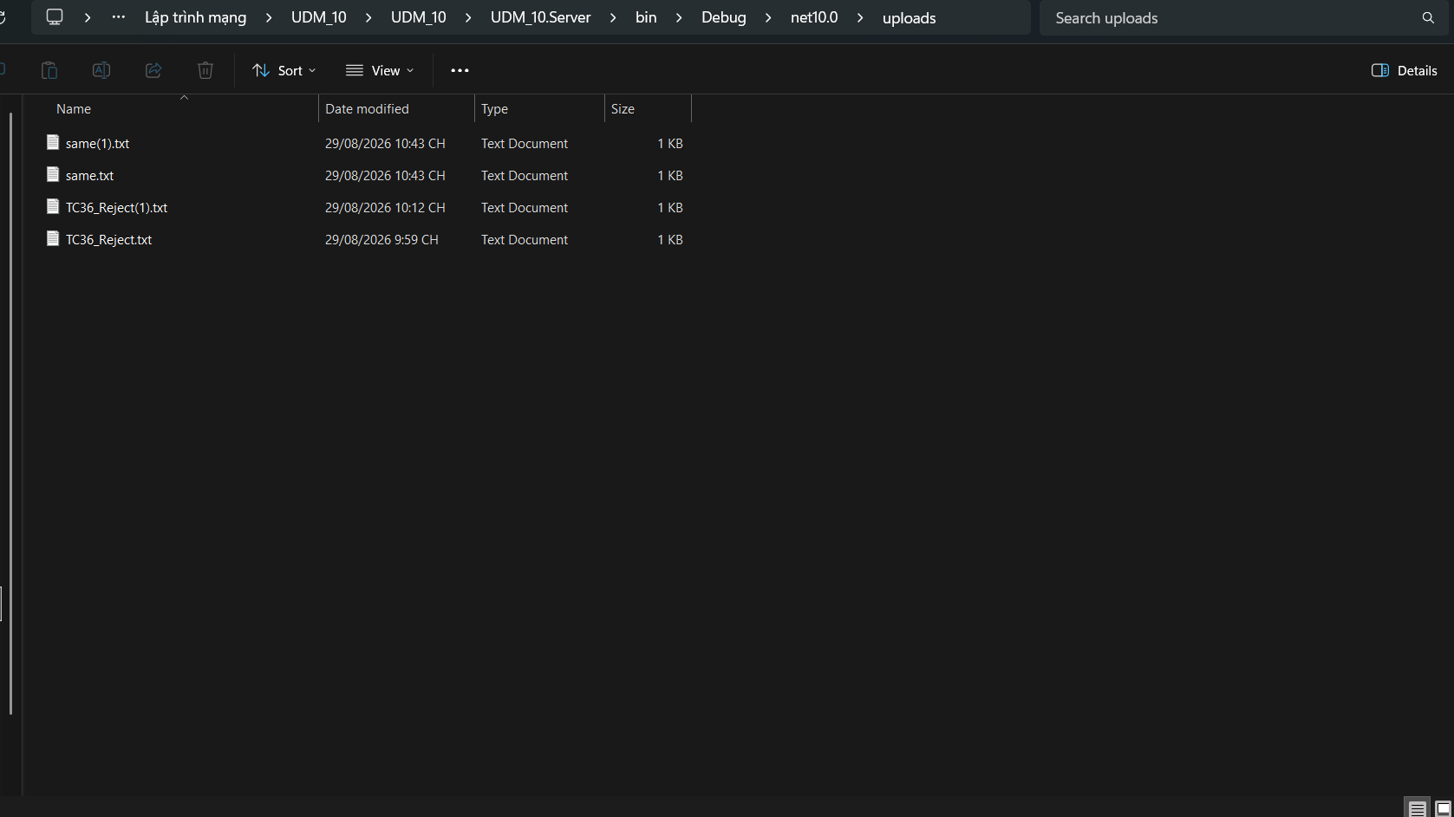

Kết quả thực tế: PASS – Đã chạy tc37 bằng UDM_10.TestClient với DuplicatePolicy=Rename. Hai kết nối TCP độc lập (127.0.0.1:53199, 127.0.0.1:53200) gửi UploadStart cùng FileName="same.txt" gần như đồng thời. Cả 2 upload đều thành công (IsSuccess=True). Server tạo same.txt và same(1).txt. Server log xác nhận hai TransferId khác nhau và cả hai upload hoàn tất thành công (Success=True). Thư mục uploads/ chứa same.txt và same(1).txt. Không mất dữ liệu và không ghi đè lẫn nhau.
Kết luận: PASS

TC_38
TC_38 — WriteChunkAsync: chunk sai thứ tự
Mục tiêu: Xác nhận Server phát hiện ChunkIndex=2 khi đang chờ 0, rollback sạch và từ chối chunk tiếp theo trên TransferId đã bị hủy.

Ảnh 1 — Console Test Client (tc38: ChunkIndex=2 bị từ chối, sau đó ChunkIndex=1 bị "Upload not found"):
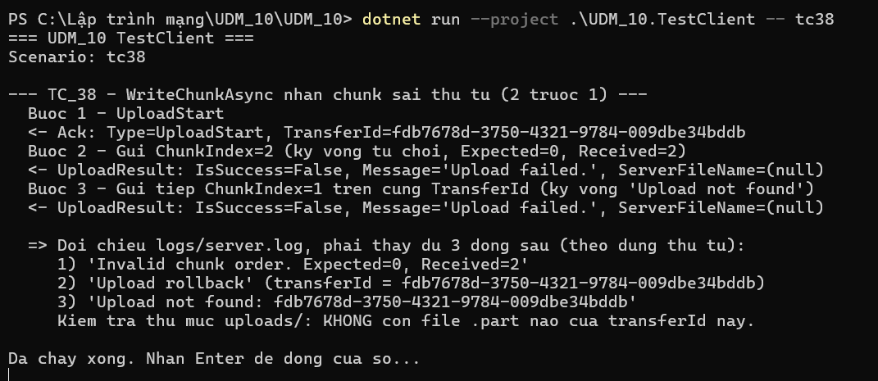

Ảnh 2 — Server log (Invalid chunk order → Upload rollback → Upload not found, đúng thứ tự):

Ảnh 3 — Thư mục uploads/ (không còn file .part của TransferId này):
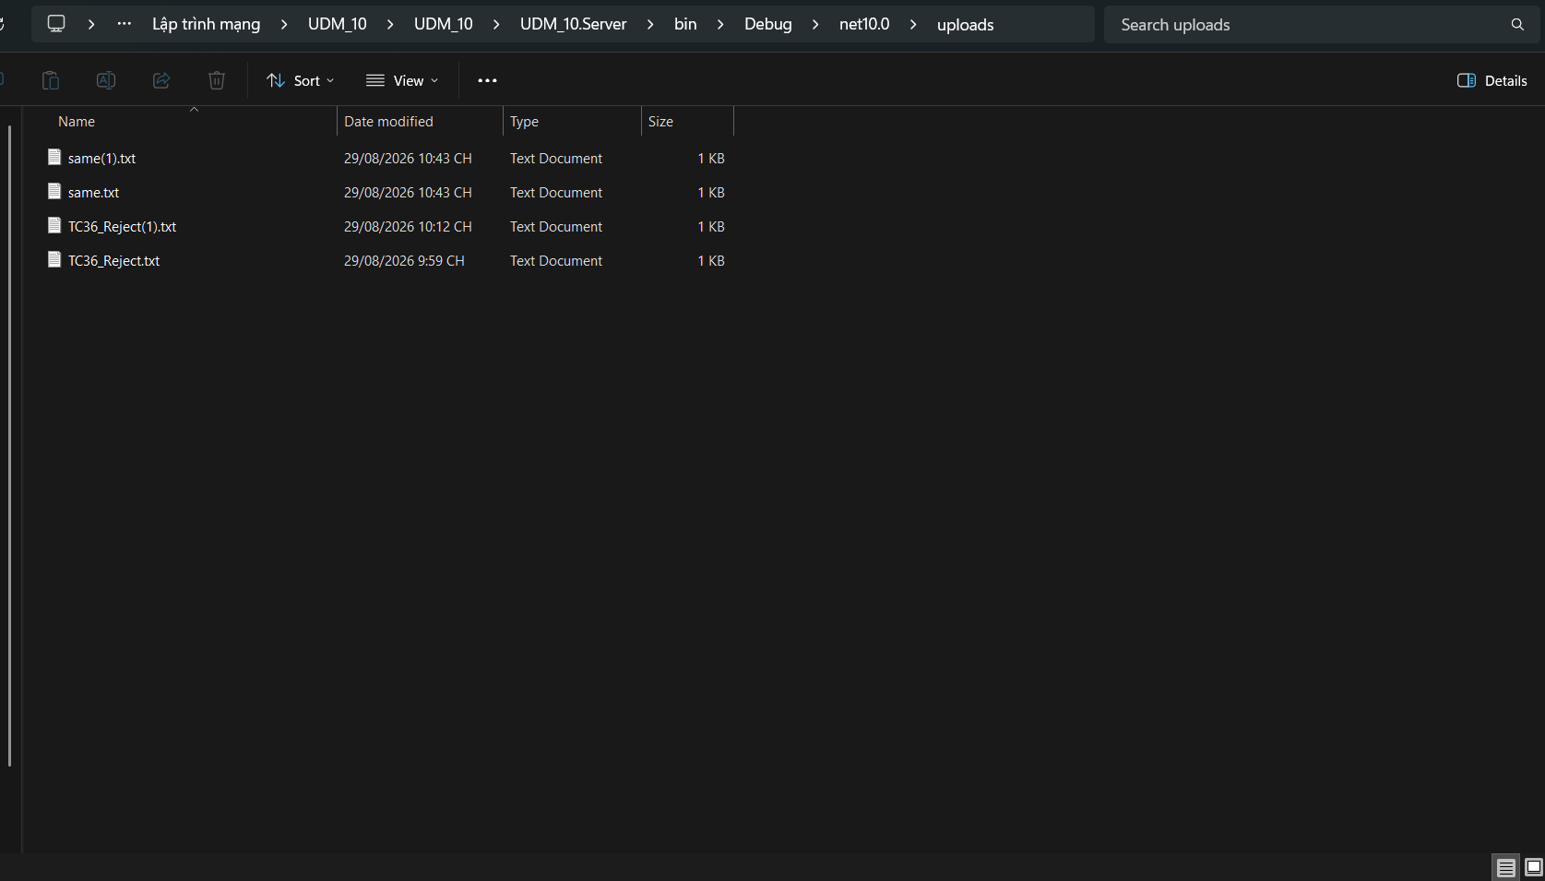

Kết quả thực tế: PASS — UploadStart được ACK. Khi gửi ChunkIndex=2 trong khi Server Expected=0, Server từ chối với lỗi "Invalid chunk order. Expected=0, Received=2" và thực hiện rollback. Sau đó gửi ChunkIndex=1 trên cùng TransferId bị từ chối "Upload not found". Thư mục uploads/ không còn file .part của TransferId.
Kết luận: PASS

TC_39
TC_39 — StartupCleanupService: dọn rác khi Server khởi động
Mục tiêu: Xác nhận Server xóa các file *.part mồ côi trong thư mục uploads/ và xóa các thư mục con rỗng; không xóa thư mục còn chứa dữ liệu.

Ảnh 1 — uploads/ TRƯỚC cleanup (có abc.txt.part, EmptyFolder, NotEmptyFolder/dummy.txt):
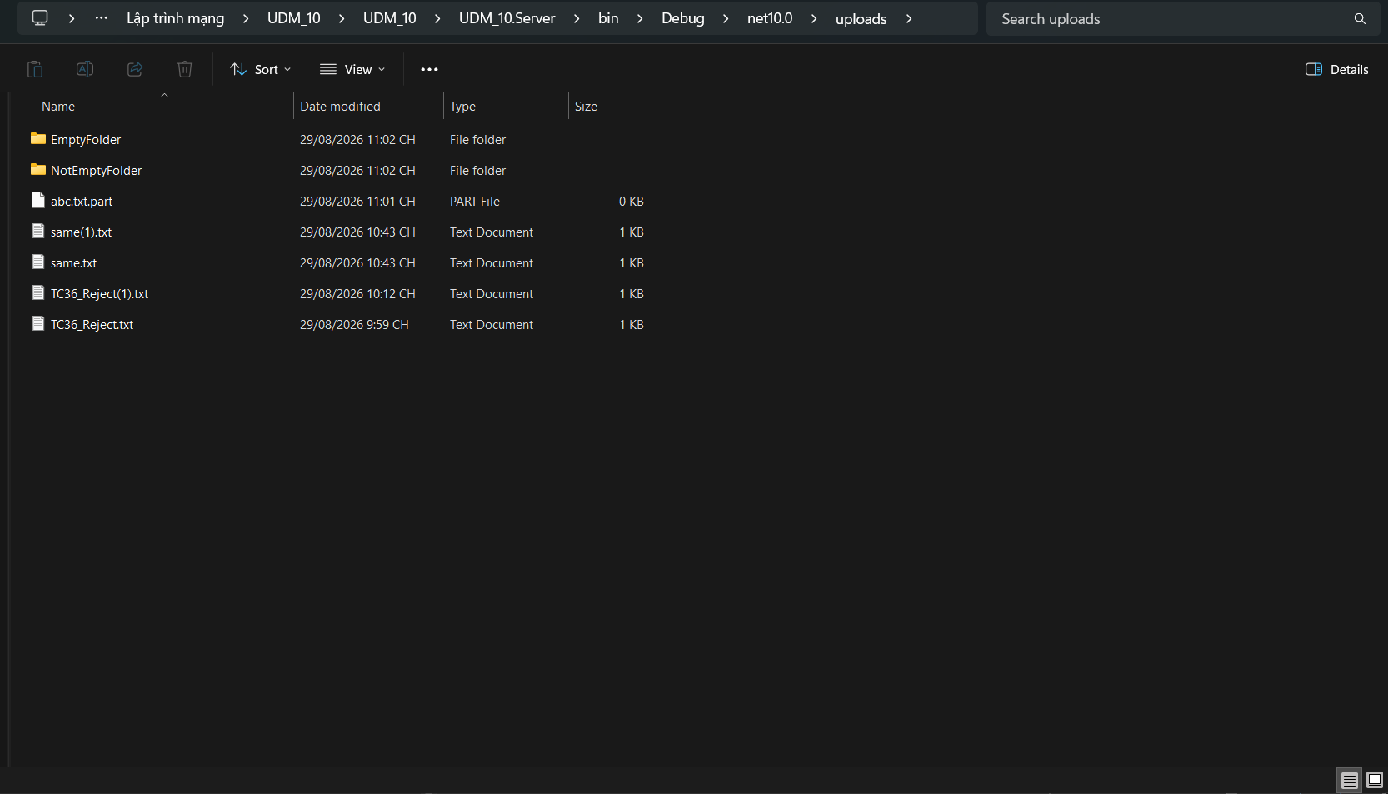

Ảnh 2 — Server log (Cleanup success abc.txt.part; Startup cleanup done: 1 file(s), 1 folder(s) removed):
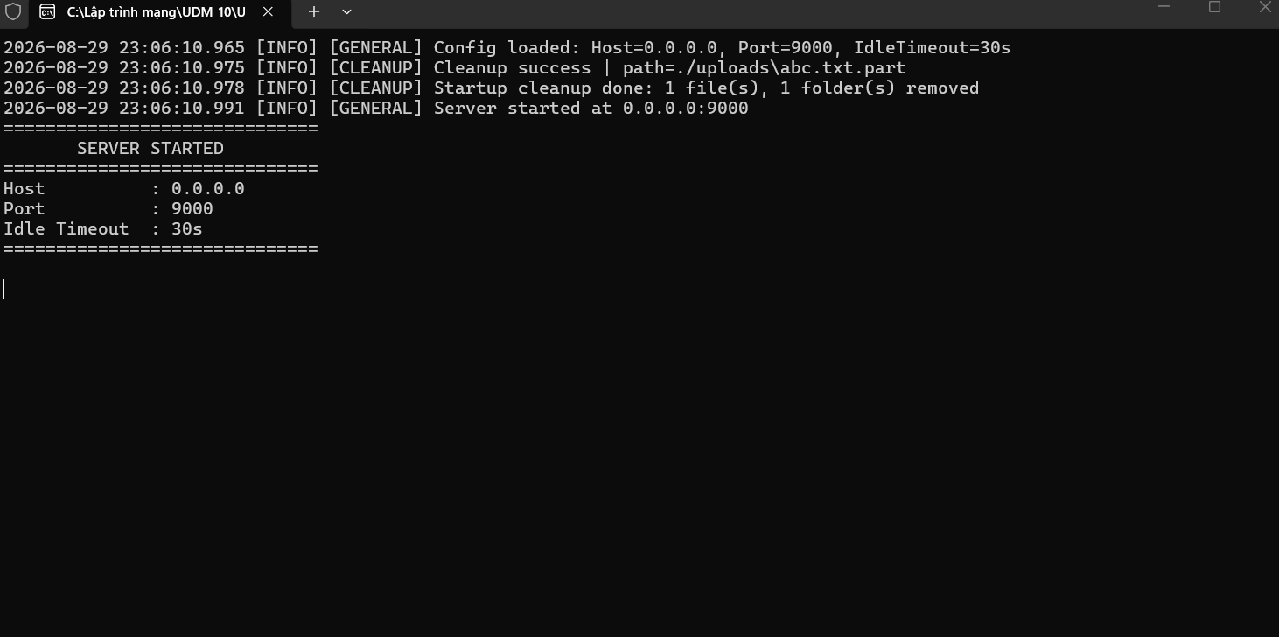

Ảnh 3 — uploads/ SAU cleanup (abc.txt.part và EmptyFolder đã biến mất; NotEmptyFolder vẫn còn):
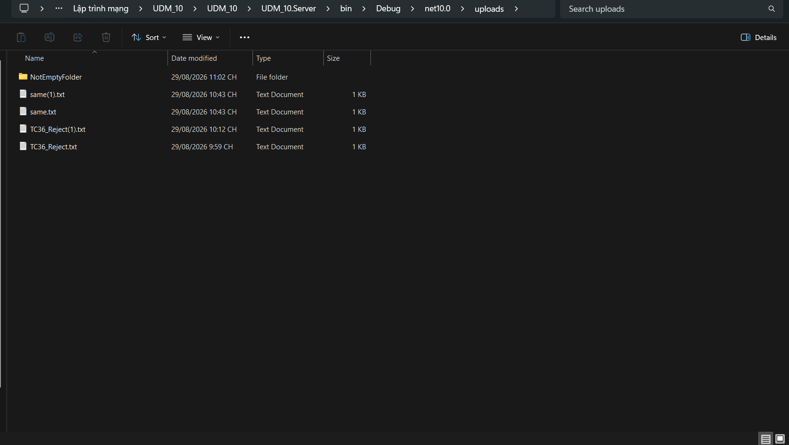

Ảnh phụ — Nội dung NotEmptyFolder/dummy.txt ("KEEP_THIS_FILE") — chứng minh dữ liệu được giữ nguyên:
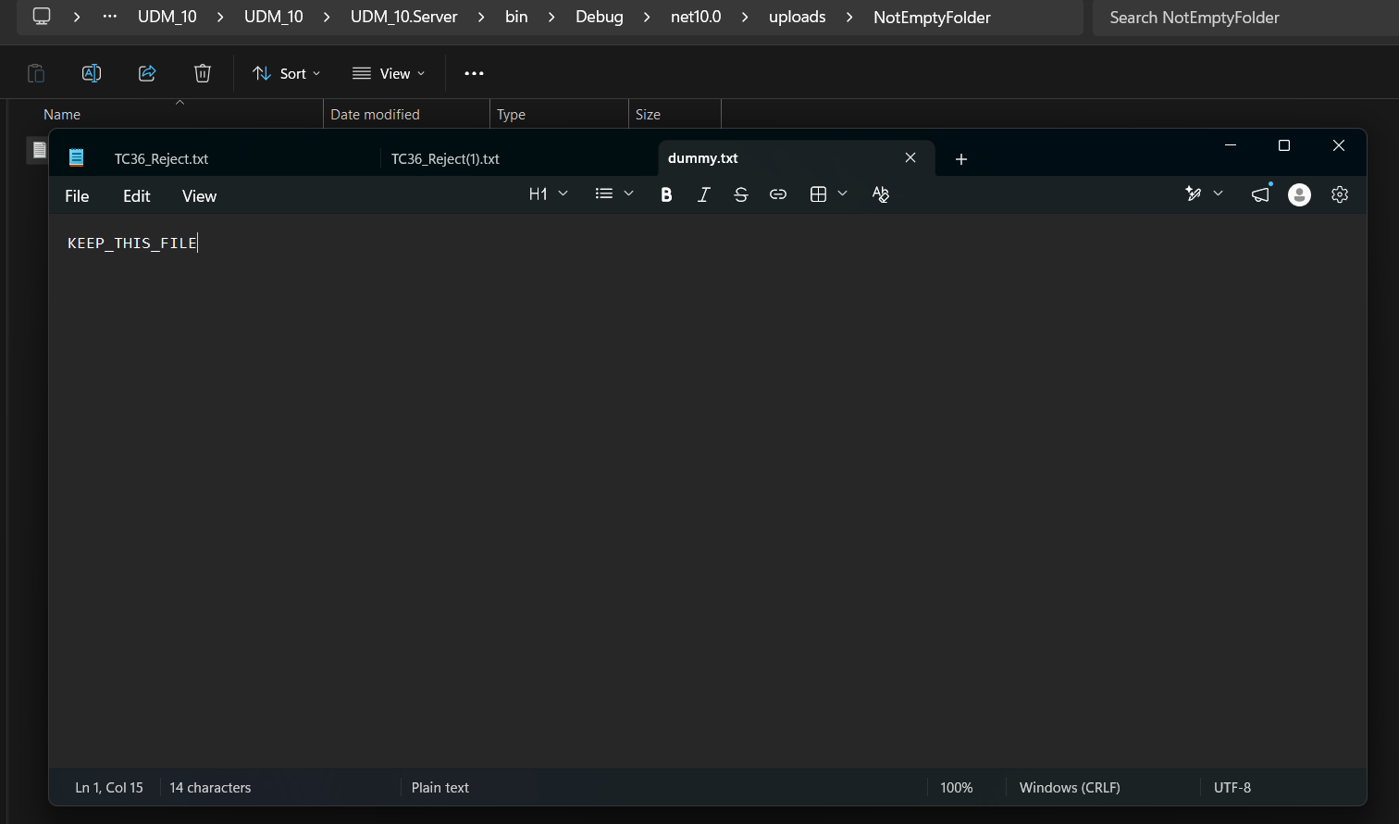

Kết quả thực tế: PASS — Trước khi restart có abc.txt.part, EmptyFolder và NotEmptyFolder/dummy.txt. Sau khi khởi động Server, StartupCleanupService xóa abc.txt.part và EmptyFolder. Server log ghi "Startup cleanup done: 1 file(s), 1 folder(s) removed". NotEmptyFolder và dummy.txt vẫn còn, chứng minh thư mục có dữ liệu không bị xóa.
Kết luận: PASS

